sfdc-postgres
手順概要：
Cdata Syncを使用し、例として、SalesforceからPostgresにデータを転送する手順になります。
この手順はSalesforceとPostgresに限ります。別DBの場合、公式ドキュメントに参照。
１、Postgres準備

 | 1-1 ダウンロード、インストール
 | Postgresダウンロード、インストール。
 | https://www.enterprisedb.com/downloads/postgres-postgresql-downloads
 | （インストール手順は下記のリンクに参照してください。）
 | https://proengineer.internous.co.jp/content/columnfeature/6727

 | 1-２ データベース作成
 |  | ①Postgres接続
 |  | psql -h localhost -p 5432 -U postgres -d postgres

 |  | ②データベース作成
 |  | create database ｛データベース名前｝
 |  | （本番の場合設計書参照するが、当手順は例として「mydb」を使用しています）

 |  | コマンドプロンプトを起動し、以下のコマンドを入力し、エラーが発生しないことを確認する。

 |  | ※データベースに連携するパラメータが既存のチームからもらうのが一般的な流れだと考えられる

２、CData Sync製品のインストール

 | ２－１、CData Software社ホームページからCdata Syncダウンロード。
 | https://www.cdata.com/jp/sync/
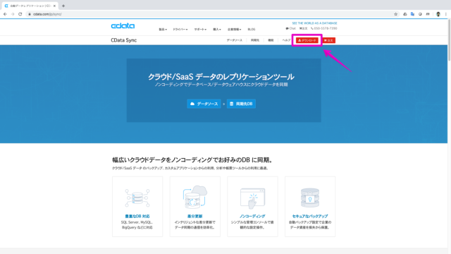

 | 管理者パスワードを入力する
 | ※ログインする時必要、メモしておきましょう。
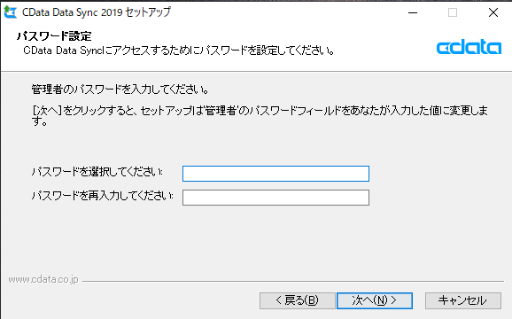

 | 連絡先情報（必須項目：Eメール）を入力してダウンロードします。
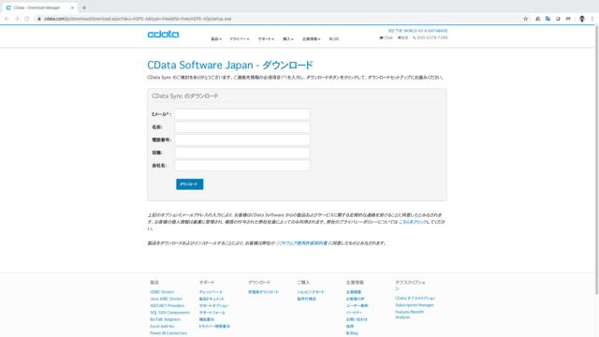

 | ダウンロードされたインストーラ（CDataSync.exe）を実行します。
 | ソフトウェア使用許諾契約書を確認して、インストールパス、および、インストールコンポーネントはデフォルトのまま進みます。

 | 完了ボタンを押下すると、ログイン画面が表示される。
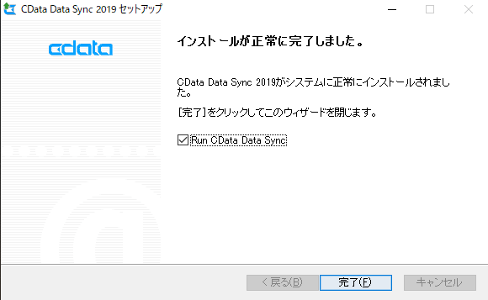

 | Cdata Syncにログインする。
 | ユーザー(ディフォルト)：admin
 | パスワード：｛インストール時に入力したパスワード｝
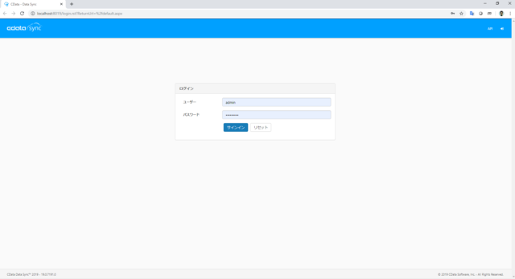

 | お試し版の場合、Trail Licenseが設定される
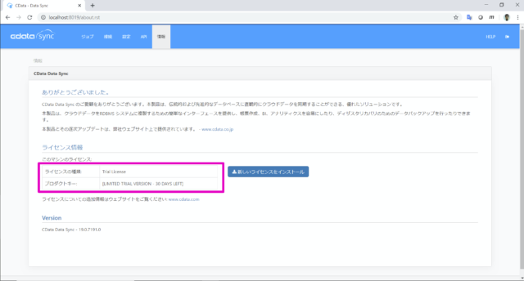

３、CData Sync 接続の設定
 | ３－１ データ元の設定
 | 接続タブをクリック
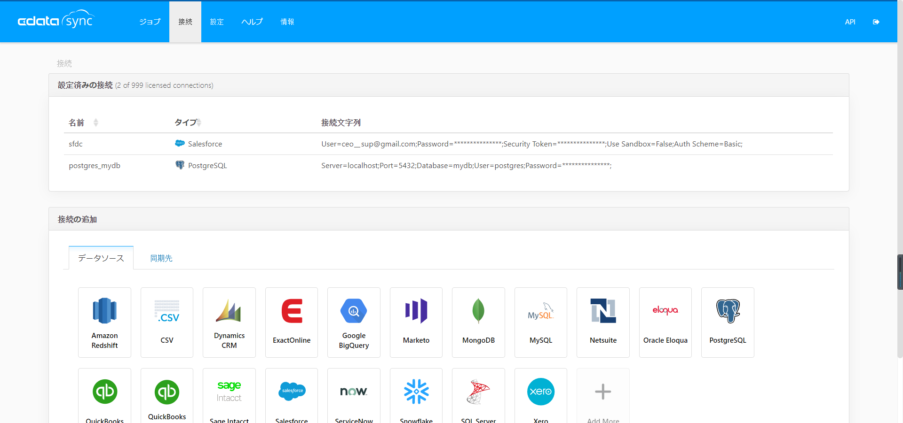

 | PostgresSQLを選択
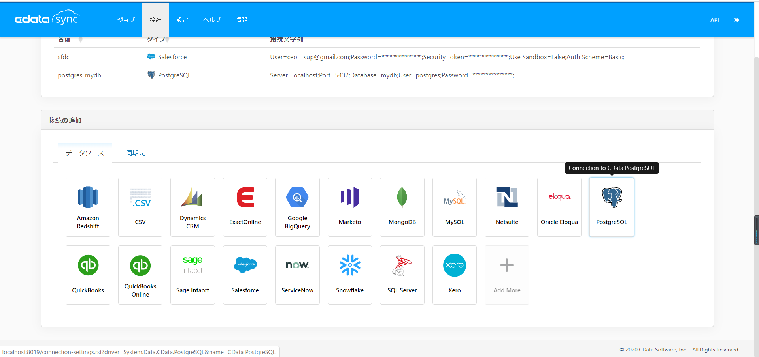

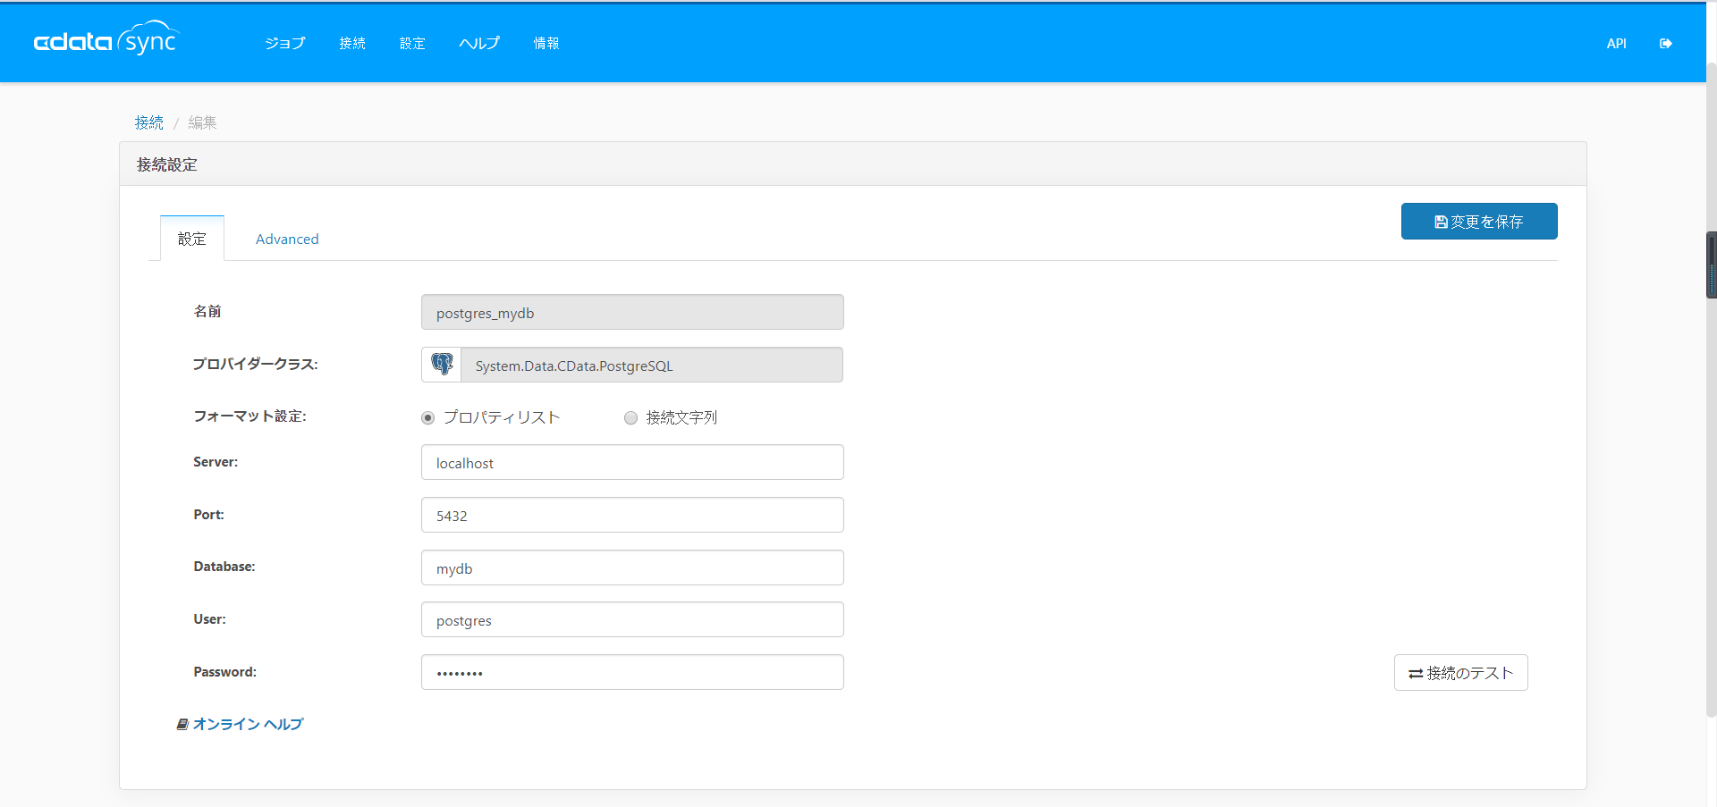

「プロパティリスト」または「接続文字列」で接続情報を設定する。
※Database：
【1-1 Postgres初期設定】時作成したデータベースの名前

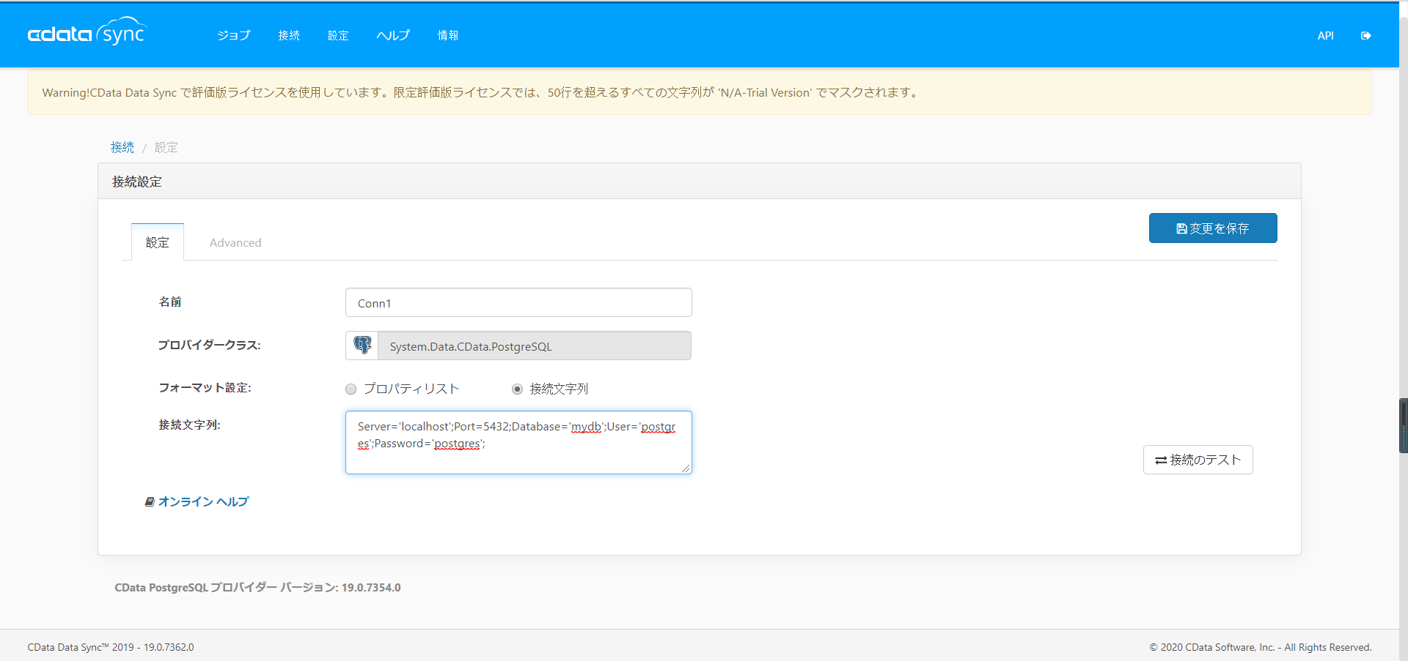

フォーマット設定は「接続文字列」の場合、
名前が「Server」から「Password」まで下記の書式で連携する文字列を記載する。
{名前1=値1} + ";" + {名前2=値2} + {名前n=値n}

 | 「接続のテスト」ボタンを押下
 | 「接続に成功しました。」メッセージを確認する。
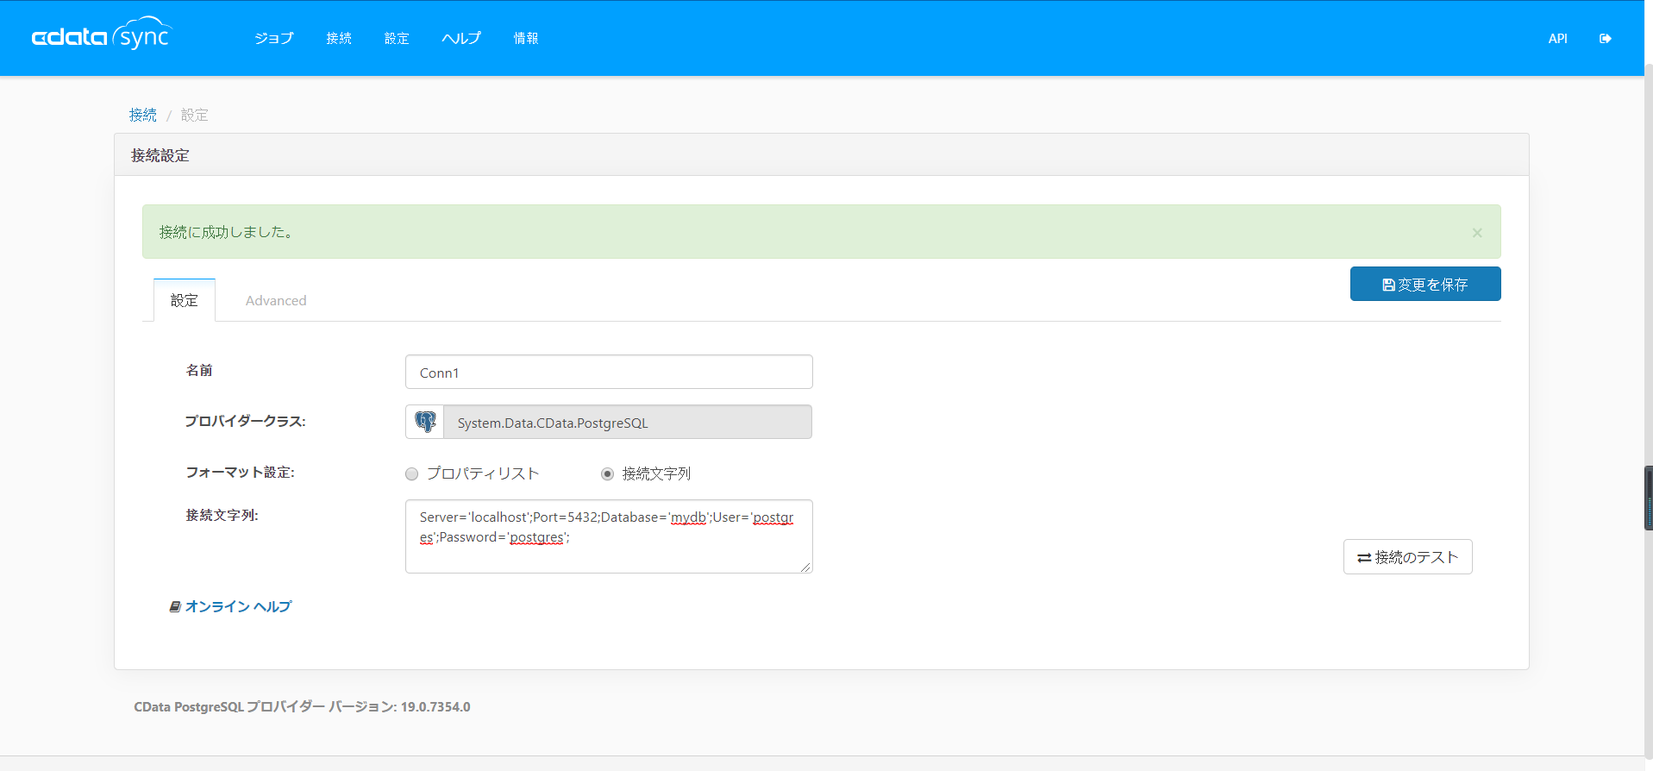

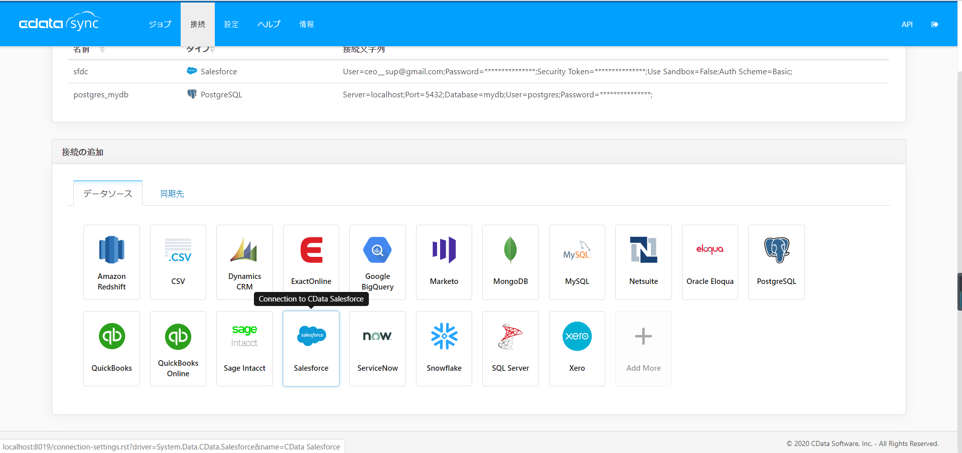

 | ３－２ データ先の設定
 | 基本的にデータ元の設定方法と同じですが、
 | Salesforceはデータ先として、
 | 設定項目がPostgresとは違います。
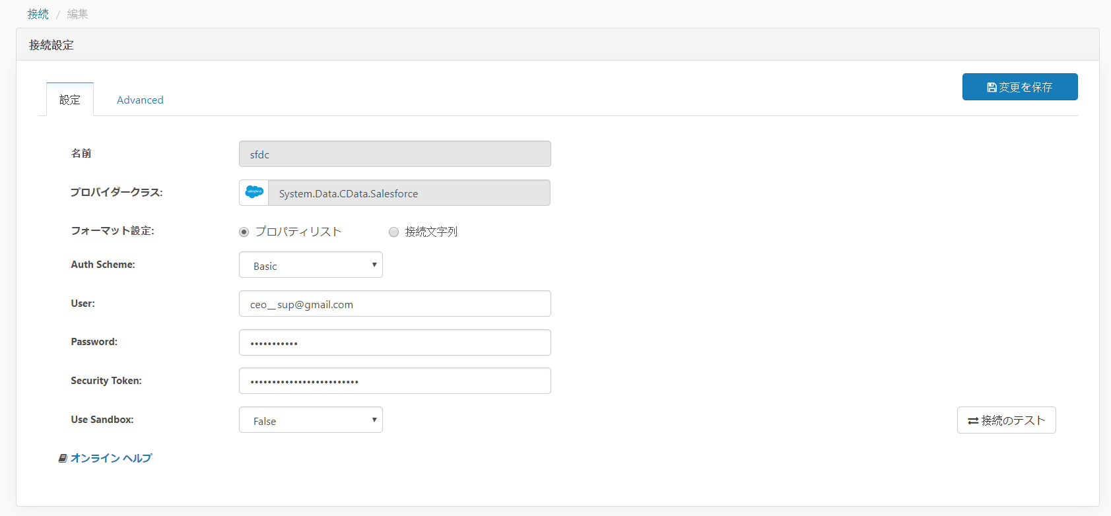

「プロパティリスト」または「接続文字列」で接続情報を設定する。
※セキュリティトークン：
必須項目、事前に入手したセキュリティトークンを入力する。
※サンドボックスの場合、trueを選択する。

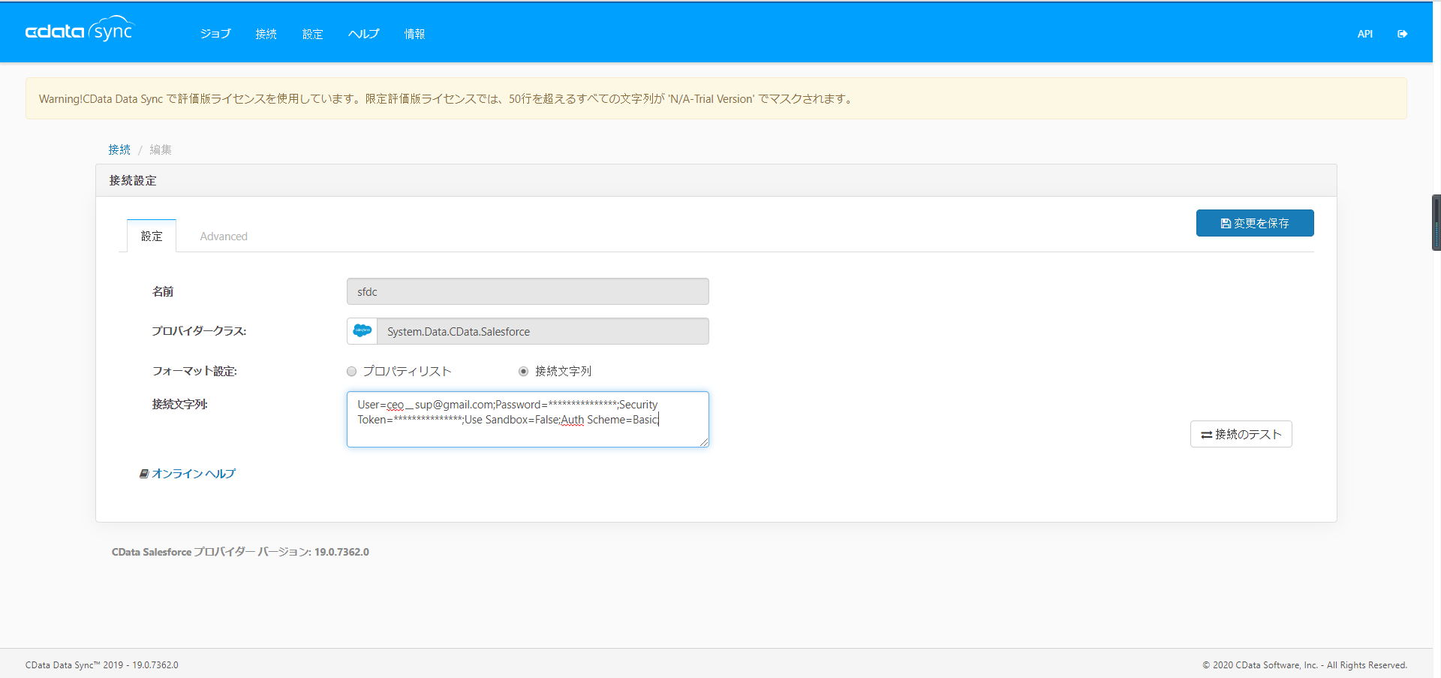

フォーマット設定は「接続文字列」の場合、
名前が「Auth Scheme」から「Use Sandbox」まで下記の書式で連携する文字列を記載する。
{名前1=値1} + ";" + {名前2=値2} + {名前n=値n}

 | セキュリティトークンが設定が間違った場合のエラーメッセージ：

４、CData Sync ジョブの作成と実行
 | 新しいジョブを作成する。
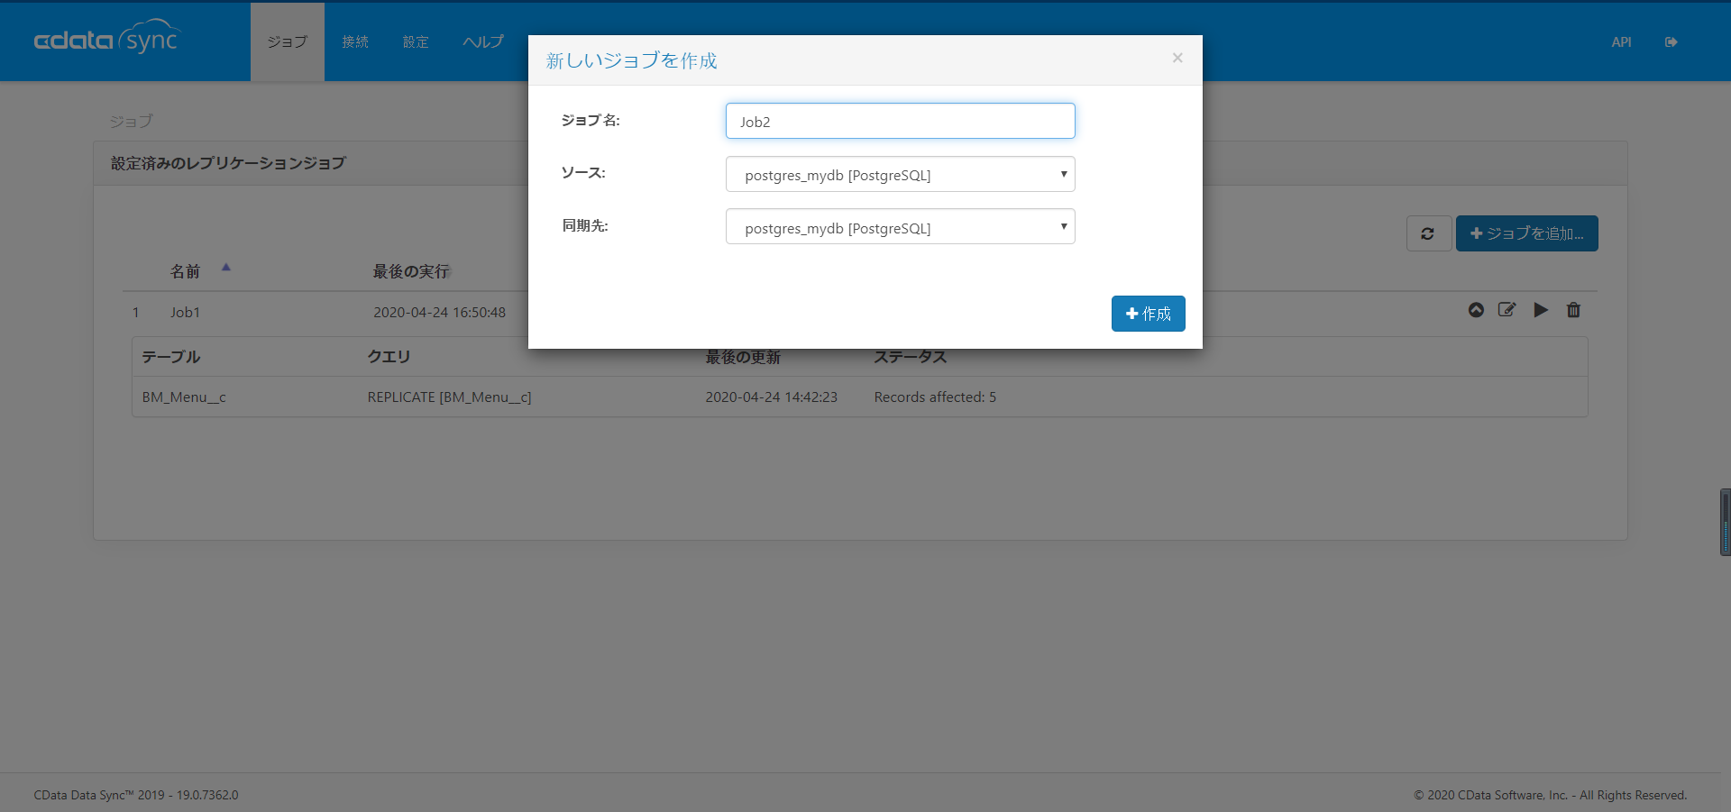

ジョブ名：自由に入力する
ソース：データを転送する元側（本手順ではPostgres接続）
同期先：データの転送先（本手順ではSalesforce接続）

 | 「テーブルを追加する」ボタンを押下
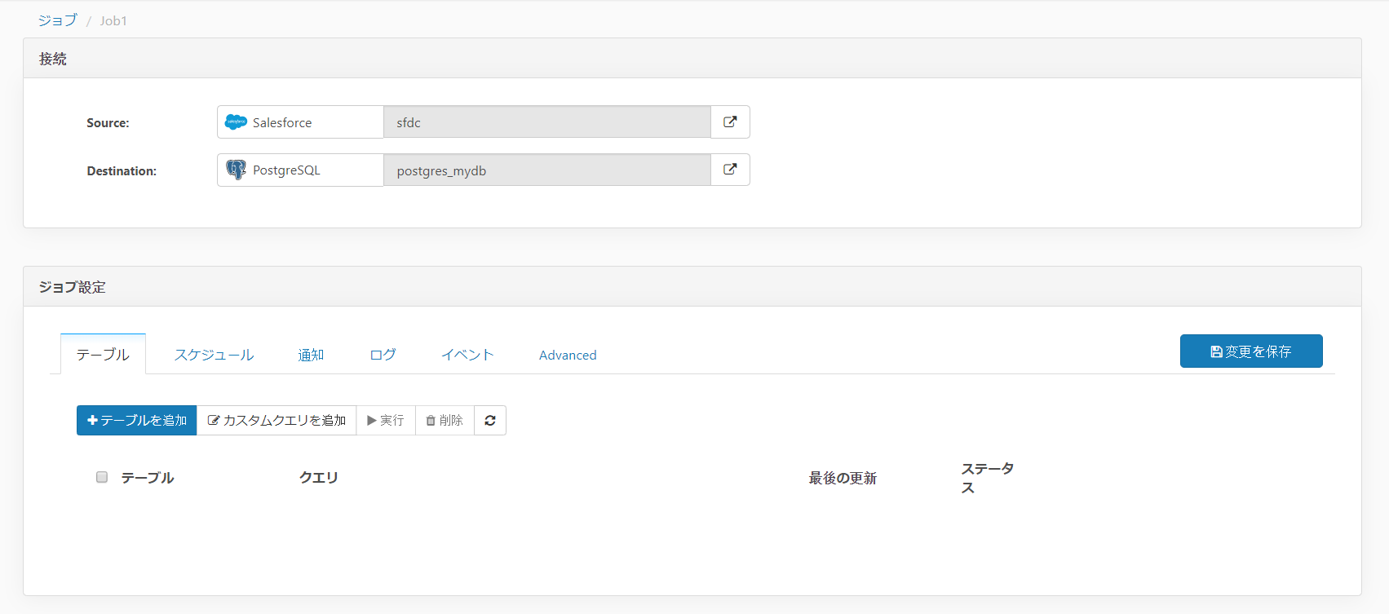

 | データ元（Salesforce側）のテーブル一覧が表示される
 | データ転送するオブジェクトをチェックし、「選択したテーブルを追加」ボタンを押下
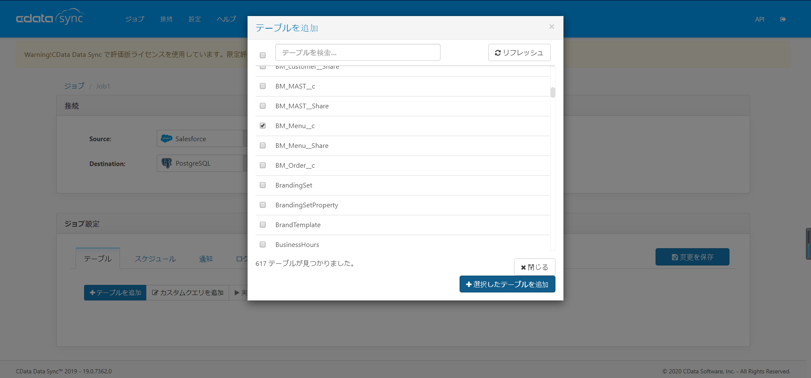

 | テーブル名をチェックし、実行ボタンを押下。
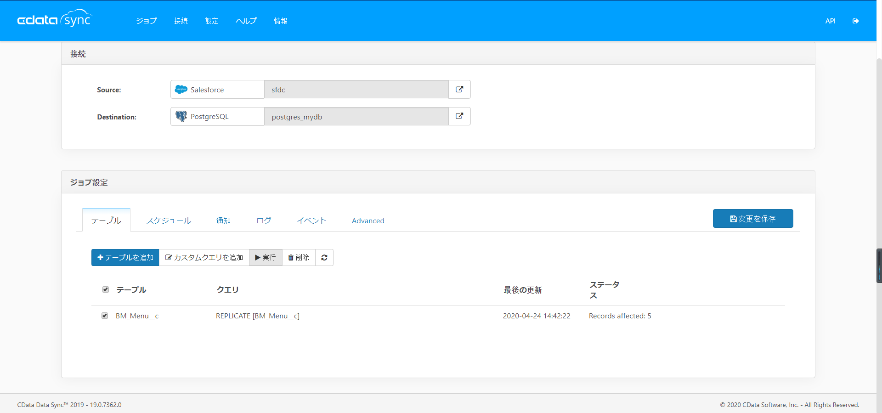

 | ジョブが正常に完了することを確認する。
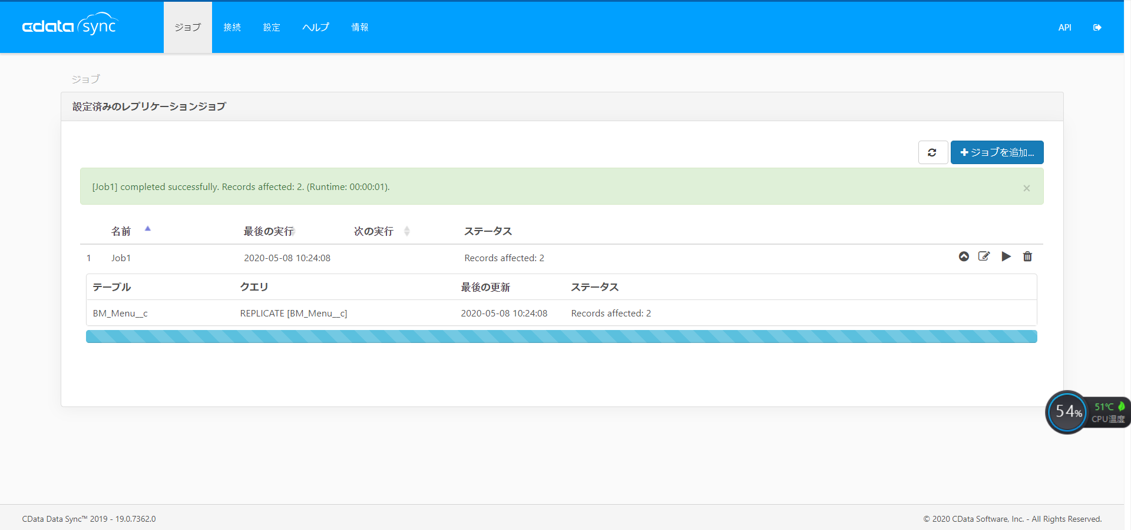

５、転送先データが更新されることを確認する。

 | salesforce から転送されるべきデータ

 | Postgresに受け取る結果：

その他備忘
エラーが発生する場合：
 | 考えられるエラー：

 |  | 1、ユーザ名とパスワード、またはセキュリテトークン(Salesforceの設定のみ)が入力ミスした

 |  |  | 回避方法→改めてユーザとパスワードを確認し、直してから再度実行すること。

 |  | 2、受領したPostgresのユーザが対象テーブルにアクセス権限がない。

 |  |  | 回避方法→受領したユーザとパスワードをPostgres開発Gに再度確認し、直してから再度実行すること。

注意事項：

 | ①同期すること自体はテーブルをむやみに削除したり、データ消したりすることの元となりますので、
 | 詳し設定の注意が必要。
 | アクセスルート：
 | ジョブ → ｛jobデータ｝→ ジョブ設定
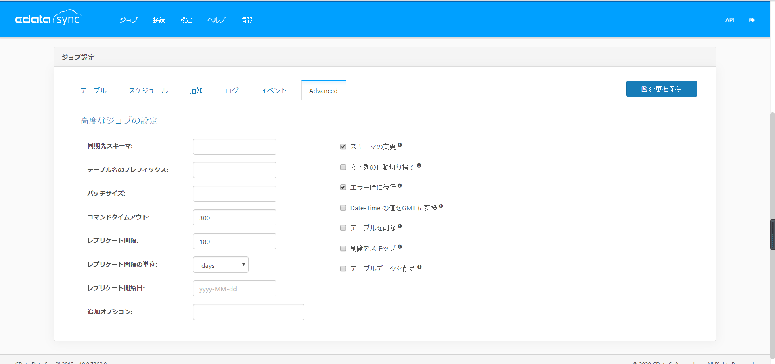

 |  | ①－1 テーブルが削除されるを回避する方法は「テーブルを削除」チェックしないこと。
 |  | ①－2 テーブルデータが削除されるを回避する方法は「テーブルデータを削除」チェックしないこと。

 | ②テーブルの設定を転送元、転送先で合わせる必要がありません。
 | ユーザが権限が許容範囲ですと、Postgresテーブルを勝手に作成したり、更新したりする。

メリット：

 | ①スケジュール化ができるため、データ同期タイミングと運用方が設定ができる。
 | ②通知、ログなどが設定ができるため、リスクには対応しやい。
 | ③apiが使用できるため、CUI運用も可能かもしれませんが、確認要。

ヘルプ
